로그인
로그인화면

 |  | 회사 마크

 | 아이디

 | 패스워드 | 등록화면

 |  | 이름 | 정균모
 | 입력 | 사원번호 | 20201201
 | ★아이드 등록★ | 아이드 | AAAAAAA |  | 중복검사 버튼
 |  | 패스워드 | AAAAAAA
 |  | 확인 | AAAAAAA
 |  |  | 등록 | 닫기

대표
메인화면
 |  |  |  |  |  |  |  |  |  |  |  |  | 로그아웃 버튼
년월일 |  |  |  |  |  |  | 이전버튼 | 2020-09-01 |  | 다음 버튼 |  |  |  | 업무등록
현재시간(24H) |  |  |  |  |  |  |  |  |  |  |  |  |  |  | 업무내용(수정가능)
 |  |  |  |  |  | 이번주누적 | 이번주초과 |  | 다음달누적 | 다음달초과
출근 | 퇴근
 |  |  |  |  |  |  |  |  |  |  |  |  |  |  | 초과업무내용(수정가능)
 |  |  | 숨기기버튼 | 1주차
홈 화면 바로가기
 |  |  |  | 일자 |  | 출근시각 | 퇴근시각 |  | 근무내용 |  | 초과근무시간 | 초과근무내용
연가승인 |  |  |  |  |  |  |  |  |  |  |  |  |  |  |  | 등록 | 취소
 |  |  |  | 주차별 근무 내용
직원근무조회

업무 지시,조회 |  |  | 숨기기버튼 | 2주차

 |  |  |  | 일자 |  | 출근시각 | 퇴근시각 |  | 근무내용 |  | 초과근무시간 | 초과근무내용
 |  |  |  | 주차별 근무 내용

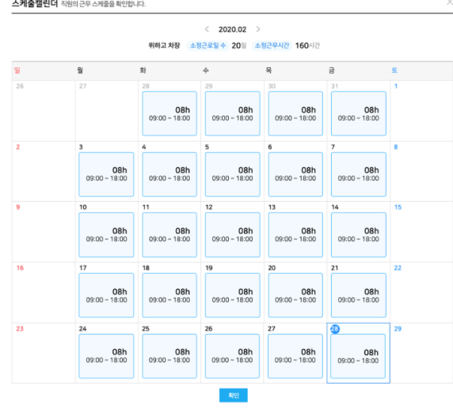

 |  |  |  |  |  |  |  |  |  |  |  |  |  |  | 켈린더 모양이며, 직원의 근무 스케쥴을 확인합니다
직원근무조회
메인화면과 동일하게 나오며 근퇘부분만 바뀜
 |  | 근무부서 | 선택창

 |  |  |  | 이름 | 근무부서 | 직급 | 근무시간 | 근무종료 | 근무시간 | 월별근무조회

연가 승인
메인화면과 동일하게 나오며 근퇘부분만 바뀜

 |  | 번호 | 이름 | 연가종류 | 시작일 | 종료일 | 사유 | 일수 | 승인구분
 |  |  |  |  |  |  |  |  | 확인/삭제

 |  | 여러명일 시, 스크롤로 아래에 계속 추가

업무 지시,조회
메인화면과 동일하게 나오며 근퇘부분만 바뀜
 |  |  |  |  |  |  |  |  |  |  |  |  |  | 업무조회
 |  | 업무지시 |  |  |  |  |  |  |  | 업무조회 |  |  |  | 날짜 | 사원번호 | 사원이름 | 제목 | 내용
 |  | 부서별 | 선택창 |  | 날짜 |  |  |  |  |  |  |  |  |  |  |  |  |  | 내용이 길 경우 자동으로 칸 조절

 |  |  |  |  | 제목
 |  | 직원리스트
 |  | 사원번호 | 사원이름 |  | 내용

 |  |  |  |  |  |  |  |  |  |  | 보내기

시스템관리자
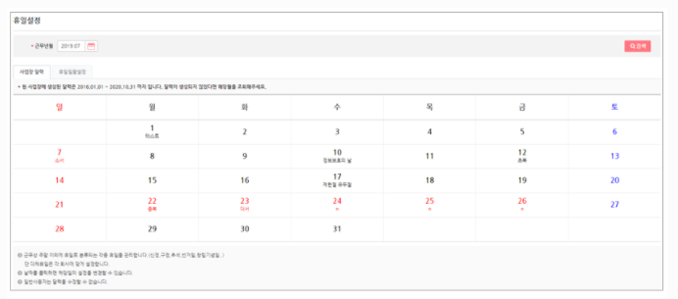
메인화면
년월일
현재시간(24H) |  |  |  |  |  | 이전버튼 | 2020-09-01 |  | 다음 버튼

날짜관리

공통코드

직원관리

직원관리
년월일
현재시간(24H) | 근무부서 | 선택창

 |  |  |  |  |  |  |  | 추가 | 삭제 | 저장 |  | 추가
날짜관리 | 선택 | 부서 | 직급 | 사원번호 | 사원이름 | 아이디 | 우편번호 | 주소지
 |  |  | 선택창 |  |  |  |  |  |  |  |  | 부서
공통코드 |  |  |  |  |  |  |  |  |  |  |  | 직급
 |  |  |  |  |  |  |  |  |  |  |  | 사원번호
직원관리 |  |  |  |  |  |  |  |  |  |  |  | 사원이름
 |  |  |  |  |  |  |  |  |  |  |  | 아이디

 |  |  |  |  |  |  |  |  |  |  |  |  |  | 등록 | 취소

공통코드
년월일
현재시간(24H)
 | 선택창 | 검색창 : 분류 코드 검색 |  |  |  |  |  |  |  |  | 확인

날짜관리
 | 선택 및 검색 시
공통코드 |  |  |  |  |  |  |  | 추가 | 삭제 | 저장
 |  |  |  |  |  |  |  |  |  |  |  | 추가
직원관리 |  |  | 대코드 | 소코드 | 코드내용 | 비고
 |  |  |  |  |  |  |  |  |  |  |  | 대코드 | 선택창
 |  |  |  |  |  |  |  |  |  |  |  | 소코드
 |  |  |  |  |  |  |  |  |  |  |  | 코드내용
 |  |  |  |  |  |  |  |  |  |  |  | 비고

 |  |  |  |  |  |  |  |  |  |  |  |  |  | 등록 | 취소

ERD
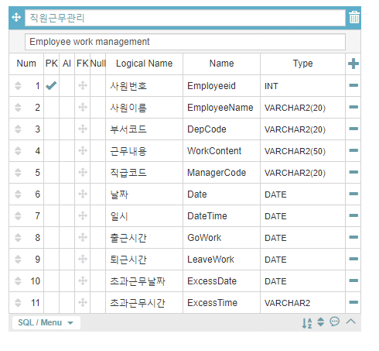
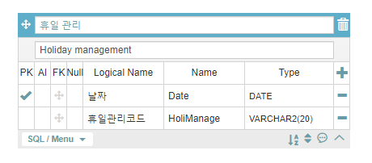
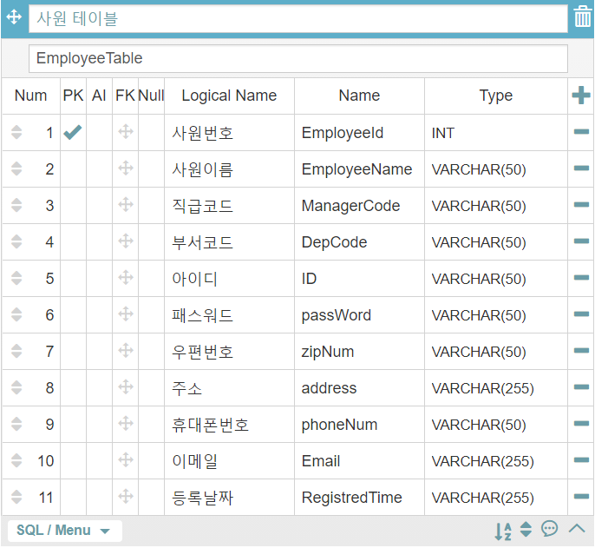
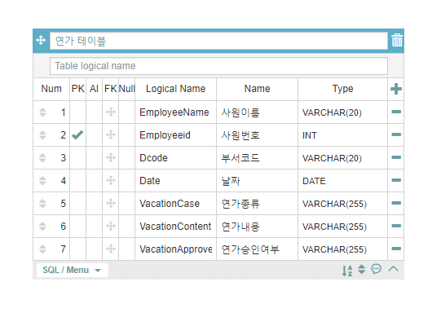
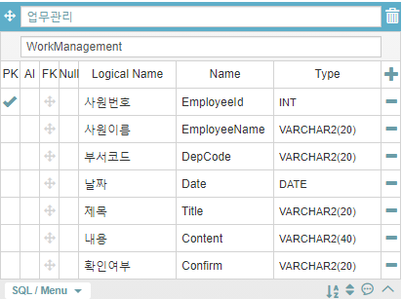
예를들어서
회사코드 | 1001 | 씨밀레회사 | 업부내역코드 | 5001 | 근태관리시스템개발
 | 1002 | 모회사 |  | 5002 | 사용자관리개발 | 공통코드 예시
부서코드 | 2001 | 시스템개발부 | 연가코드 | 6001 | 휴급휴가 |  | 대코드 | 소코드 | 코드내용
 | 2002 | 영업부 |  | 6002 | 여름휴가 | 회사코드 | A | A1 | 씨밀레
승인코드 | 3001 | 승인 |  | 6003 | 개인사유 |  |  | A2 | 모회사
 | 3002 | 반려 |  |  |  |  |  | …
직급코드 | 4001 | 대표 |  |  |  | 부서코드 | B | B1 | 시스템개발
 | 4002 | 부장 |  |  |  |  |  | B2 | 영업부
 | 4003 | 과장 |  |  |  |  |  | …
 | 4004 | 대리 |  |  |  | 승인코드 | C | C1 | 승인
 | 4005 | 사원 |  |  |  |  |  | C2 | 반려
 |  |  |  |  |  | 직급코드 | D | D1 | 대표
 |  |  |  |  |  |  |  | D2 | 부장
 |  |  |  |  |  |  |  | …
 |  |  |  |  |  | 연가코드 | E | E1 | 휴급휴가
 |  |  |  |  |  |  |  | E2 | 여름휴가

